10Ω
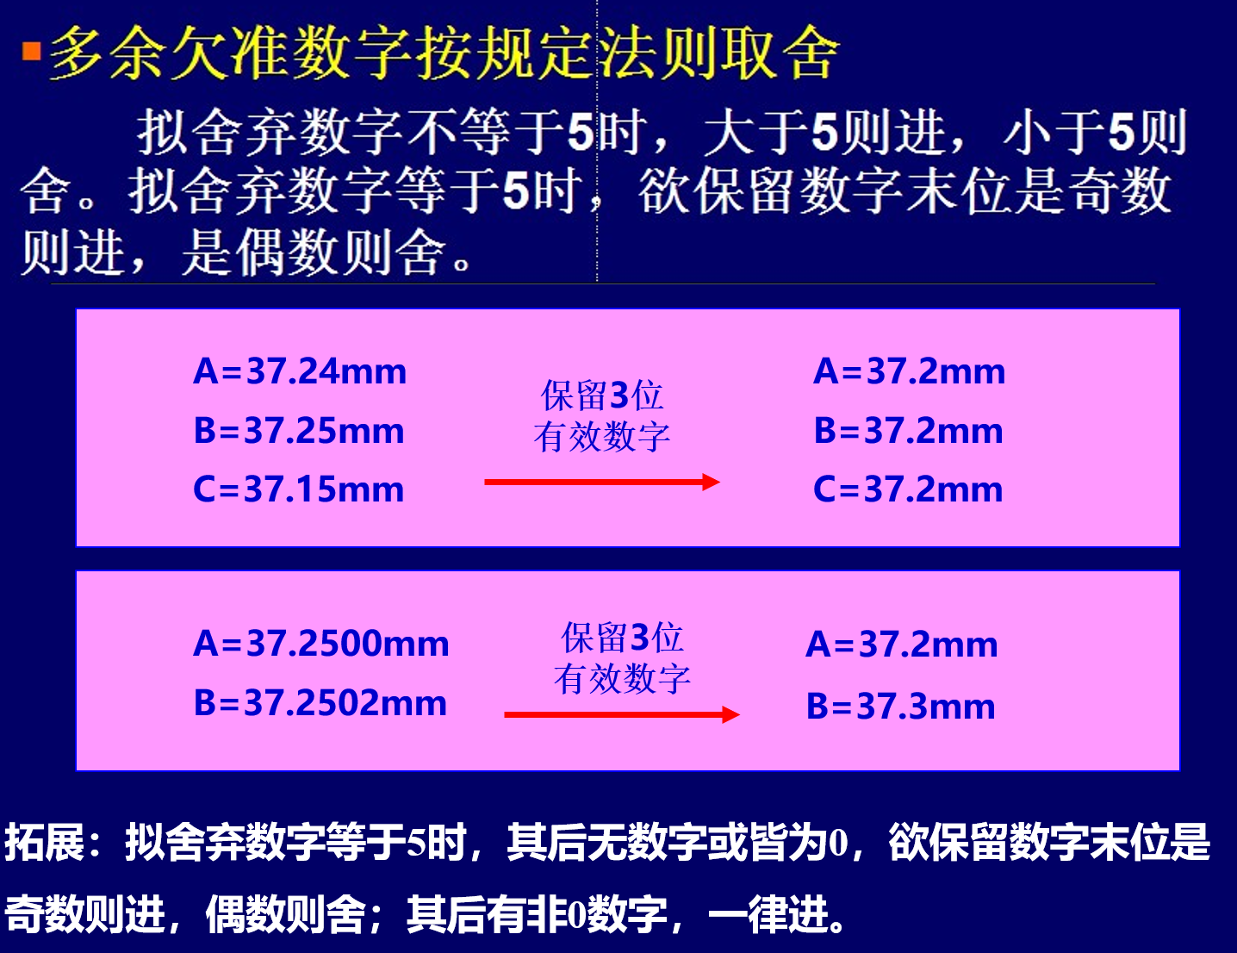
v0 | 10Ω（标称） |  |  | 改小数位数 |  | 改小数位数
电压/格 | 电流/格 |  | 电压(V) | 电压修正 | 电流(mA) | 电流修正 | 电流(A) |  | 标准值:(Ω) | 9.9
11.4 | 10.3 |  | 0.114 | 0.114 | 10.3 | 10.3 | 0.0103
19.5 | 20.9 |  | 0.195 | 0.195 | 20.9 | 20.9 | 0.0209 |  | V表等级 | 0.5
28.5 | 31.0 |  | 0.285 | 0.285 | 31 | 31.0 | 0.0310 |  | V表量程最大值(V) | 1 |  |  | 竖着填
38.9 | 41.8 |  | 0.389 | 0.389 | 41.8 | 41.8 | 0.0418 |  | V表总格数 | 100
49.3 | 53.5 |  | 0.493 | 0.493 | 53.5 | 53.5 | 0.0535
59.1 | 64.0 |  | 0.591 | 0.591 | 64 | 64.0 | 0.0640 |  | mA表等级 | 0.5
68.2 | 73.9 |  | 0.682 | 0.682 | 73.9 | 73.9 | 0.0739 |  | mA表量程最大值(mA) | 150 | = (A) | 0.15
76.9 | 83.0 |  | 0.769 | 0.769 | 83 | 83.0 | 0.0830 |  | mA表总格数 | 150
89.1 | 95.5 |  | 0.891 | 0.891 | 95.5 | 95.5 | 0.0955
95.5 | 102.5 |  | 0.955 | 0.955 | 102.5 | 102.5 | 0.1025
 |  |  |  |  |  |  |  |  | V表额定误差 | 0.005 | V
 |  | k(单位A、V) | 0.10849418374 | (可以用mA/V转化为A/V，mA/V的k要大1000倍) |  |  |  |  | 取舍后 | 0.005 | ←←← 根据多余欠准数字取舍法则保留一位。
 |  | b(单位A、V) | -0.00055628015617
 |  | R测(Ω) | 9.2170839538 | 相对误差 | 6.90% |  |  |  | mA表额定误差 | 0.75 | mA
 |  | 相关系数r(单位A、V) | 0.99976397527 |  |  |  |  |  | 取舍后 | 0.8 | ←←← 根据多余欠准数字取舍法则保留一位。

I(mA)-U(V)图

 |  |  |  |  |  |  |  | 第一步：填蓝底内容
 |  |  |  |  |  |  |  | 第二步：填绿底内容
 |  |  |  |  |  |  |  | 第三步：修正黄底数据并制表，注意测量结果尾数与对应绿底数字对齐
 |  |  |  |  |  |  |  | 将取舍后的数据填在灰底处。
 |  |  |  |  |  |  |  | 第四步：记录黄底、橙底数据，作表作图 |  |  |  |  |  | 制作: | 机械学院 24级 momooo
 |  |  |  |  |  |  |  |  |  |  |  |  |  | Last Updated: | 2025.4.19 11:28

 |  |  |  |  |  |  |  | 所有数字的取舍均遵循“四舍六入五成双”，即右图。

1000Ω新
 | 1000Ω（标称） |  |  | 改小数位数 |  | 改小数位数
电压/格 | 电流/格 |  | 电压(V) | 电压修正 | 电流(mA) | 电流修正 | 电流(A) |  | 标准值:(Ω) | 990.3
7.1 | 13.7 |  | 0.71 | 0.71 | 0.685 | 0.68 | 0.0007
13.5 | 27.8 |  | 1.35 | 1.35 | 1.39 | 1.39 | 0.0014 |  | V表等级 | 0.5
19.3 | 40.0 |  | 1.93 | 1.93 | 2 | 2.00 | 0.0020 |  | V表量程最大值(V) | 10 |  |  | 竖着填
26.7 | 54.9 |  | 2.67 | 2.67 | 2.745 | 2.74 | 0.0027 |  | V表总格数 | 100
34.9 | 71.5 |  | 3.49 | 3.49 | 3.575 | 3.58 | 0.0036
41.9 | 86.1 |  | 4.19 | 4.19 | 4.305 | 4.30 | 0.0043 |  | mA表等级 | 0.5
48.5 | 99.7 |  | 4.85 | 4.85 | 4.985 | 4.98 | 0.0050 |  | mA表量程最大值(mA) | 7.5 | = (A) | 0.0075
56.1 | 114.8 |  | 5.61 | 5.61 | 5.74 | 5.74 | 0.0057 |  | mA表总格数 | 150
63.0 | 128.8 |  | 6.3 | 6.30 | 6.44 | 6.44 | 0.0064
70.0 | 143.0 |  | 7 | 7.00 | 7.15 | 7.15 | 0.0072
 |  |  |  |  |  |  |  |  | V表额定误差 | 0.05 | V
 |  | k(单位A、V) | 0.0010239887838 | (可以用mA/V转化为A/V，mA/V的k要大1000倍) |  |  |  |  | 取舍后 | 0.05 | ←←← 根据多余欠准数字取舍法则保留一位。
 |  | b(单位A、V) | -1.8972664225E-06
 |  | R测(Ω) | 976.57319668 | 相对误差 | 1.39% |  |  |  | mA表额定误差 | 0.0375 | mA
 |  | 相关系数r(单位A、V) | 0.99995886255 |  |  |  |  |  | 取舍后 | 0.04 | ←←← 根据多余欠准数字取舍法则保留一位。

I(mA)-U(V)图

 |  |  |  |  |  |  |  | 第一步：填蓝底内容
 |  |  |  |  |  |  |  | 第二步：填绿底内容
 |  |  |  |  |  |  |  | 第三步：修正黄底数据并制表，注意测量结果尾数与对应绿底数字对齐
 |  |  |  |  |  |  |  | 将取舍后的数据填在灰底处。
 |  |  |  |  |  |  |  | 第四步：记录黄底、橙底数据，作表作图

 |  |  |  |  |  |  |  | 所有数字的取舍均遵循“四舍六入五成双”，即右图。

二极管新 (2)
二极管 |  |  |  |  | 改小数位数 |  | 改小数位数 | 修正
电压/格 | 电流/格 | 正向:1,反向:-1 |  | 电压(V) | 电压修正 | 电流(mA) | 电流修正 | 电流(A) |  |  |  |  |  | 竖着填
51.2 | 135.0 | -1 | 反向 | -5.12 | -5.12 | -6.75 | -6.75 | -0.0068 | V表等级 | 0.5
51.1 | 113.8 | -1 | 反向 | -5.11 | -5.11 | -5.69 | -5.69 | -0.0057 | 正向 V表量程最大值(V) | 1 |  |  |  | 左表填完排序！
50.9 | 84.5 | -1 | 反向 | -5.09 | -5.09 | -4.225 | -4.22 | -0.0042 | 反向 V表量程最大值(V) | 10
50.7 | 64.7 | -1 | 反向 | -5.07 | -5.07 | -3.235 | -3.24 | -0.0032 | V表总格数 | 100
50.0 | 33.8 | -1 | 反向 | -5 | -5.00 | -1.69 | -1.69 | -0.0017 |  |  |  |  |  | （按电压）
45.1 | 2.5 | -1 | 反向 | -4.51 | -4.51 | -0.125 | -0.12 | -0.0001 | mA表等级 | 0.5
43.8 | 1.5 | -1 | 反向 | -4.38 | -4.38 | -0.075 | -0.08 | -0.0001 | 正向 mA表量程最大值(mA) | 15 | = (A) | 0.015
42.5 | 0.9 | -1 | 反向 | -4.25 | -4.25 | -0.045 | -0.04 | 0.0000 | 反向 mA表量程最大值(mA) | 7.5 | = (A) | 0.0075
39.6 | 0.1 | -1 | 反向 | -3.96 | -3.96 | -0.005 | 0.00 | 0.0000 | mA表总格数 | 150
19.5 | 0.0 | -1 | 反向 | -1.95 | -1.95 | 0 | 0.00 | 0.0000
16.4 | 1.0 | 1 | 正向 | 0.164 | 0.164 | 0.1 | 0.10 | 0.0001 | 正向 V表额定误差 | 0.005 | 取舍后 | 0.005 | V |  | 反向 V表额定误差 | 0.05 | 取舍后 | 0.05 | V
30.8 | 2.5 | 1 | 正向 | 0.308 | 0.308 | 0.25 | 0.25 | 0.0003 | 正向 mA表额定误差 | 0.075 | 取舍后 | 0.08 | mA |  | 反向 mA表额定误差 | 0.0375 | 取舍后 | 0.04 | mA
I(mA)-U(V)图
42.9 | 3.9 | 1 | 正向 | 0.429 | 0.429 | 0.39 | 0.39 | 0.0004
55.5 | 5.0 | 1 | 正向 | 0.555 | 0.555 | 0.5 | 0.50 | 0.0005
71.5 | 12.0 | 1 | 正向 | 0.715 | 0.715 | 1.2 | 1.20 | 0.0012
74.0 | 28.0 | 1 | 正向 | 0.74 | 0.740 | 2.8 | 2.80 | 0.0028
75.5 | 44.5 | 1 | 正向 | 0.755 | 0.755 | 4.45 | 4.45 | 0.0045
76.9 | 74.5 | 1 | 正向 | 0.769 | 0.769 | 7.45 | 7.45 | 0.0075
78.0 | 109.0 | 1 | 正向 | 0.78 | 0.780 | 10.9 | 10.90 | 0.0109
78.8 | 141.0 | 1 | 正向 | 0.788 | 0.788 | 14.1 | 14.10 | 0.0141
 |  |  |  |  | 本列带上正负 |  | 本列带上正负
 |  |  |  |  | 抄表的时候不带 |  | 抄表的时候不带
 | 第一步：填蓝底内容（正负看深蓝底白字部分，注意对照！）
 | 第二步：填绿底内容（根据多余欠准数字取舍法则保留一位）
 | 第三步：修正黄底数据并制表，注意测量结果尾数与对应绿底数字对齐
 | 将取舍后的数据填在灰底处。
 | 第四步：记录黄底数据，作表作图
 | 所有数字的取舍均遵循“四舍六入五成双”，见前sheet。

PN结1
T/℃ | T/K | U/V
23.8 | 296.95 | 0.565
29.5 | 302.65 | 0.553
32.6 | 305.75 | 0.546
36.5 | 309.65 | 0.538
40 | 313.15 | 0.528

 | r | -0.99830741953
 | k | -2.25E-03 | V/K
 | b | 1.2339927046 | V | Eg0标准 | 1.21 | eV
 | Eg0测 | 1.2339927046 | eV
 | 相对误差 | 1.98%

